Сегменты
Алмазные сегменты "Адель" для "мокрого" сверления
Завод алмазного инструмента "Адель" более 30-ти лет специализируется на разработке, проектировании и производстве алмазного режущего инструмента в области строительства и камнеобработки. Ежегодно наш завод выпускает более 1 000 000 алмазных сегментов, которые включают в себя десятки рецептур разной направленности и специализации в отношении резки, сверления и обработки бетонных поверхностей. Завод "Адель" - в первую очередь это разработчик и реальный отечественный производитель! Продукция завода выпускается под собственной торговой маркой "Адель®" и рядом прочих собственных суббрендов. Помимо собственной серийной продукции завод принимает заказы для контрактного производства частных брендов на основе "OEM", согласно техническому заданию заказчика. Собственная лаборатория, специалисты с многолетним опытом, крупнейшая испытательная база в РФ, большая вариативность используемого оборудования и плотное сотрудничество с "сервисконтракторами" в области сверления и пр. позволяют достигать требуемых характеристик алмазного инструмента. На сегодняшний день завод "Адель" серийно выпускает ряд алмазных сегментов для сверления с применением СОЖ материалов разной плотности и степени армирования. Наши серийные сегменты отличаются своей универсальностью с точки зрения широты используемого оборудования, оборотов двигателя и, самое главное, стабильностью режущей способности относительно разных материалов с учётом особенностей регионов нашей страны!

Алмазные сегменты серии BF 500
Описание: BF 500 - это сегменты Премиального класса. Основной компонент матрицы связки сегмента является кобальт (Co), который обеспечивает высокие эксплуатационные характеристики и эффект "скольжения" в процессе сверления. Мульти фракционная комбинаторика алмазов позволяет крайне эффективно справляться с высоким содержанием железа в отверстии, при этом сохраняя стабильную режущую способность, не требующая принудительного вскрытия алмазного слоя. Данная серия идеально подходит под профессиональные двигатели Европейских брендов, такие как Weka, Dr.Bender, Hilti, Tyrolit, CARDI и пр.
Рекомендуемое оборудование: Двигатели алмазного бурения мощностью от 3,2 - 4,2 кВт. Также допустимо использование на азиатских двигателях, скорости которых смещены в большую сторону по отношению к европейскому оборудованию.
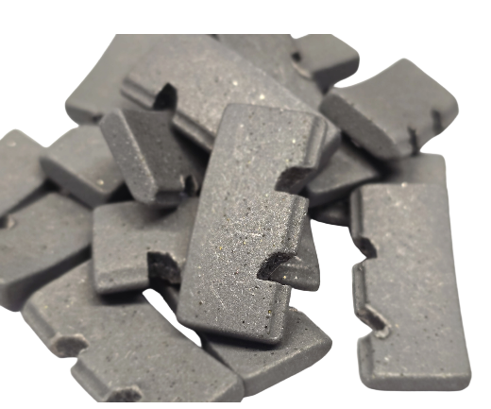 Данные при стендовых испытаниях: Диаметр тестируемой коронки - Ф132 мм/10 сегм. Используемый двигатель - CARDI T6 / 3,45 кВт. Обрабатываемый материал - Плита перекрытия М400 Армирование - Ф16/Ф18 в два слоя, Подача СОЖ - 1 л/мин. Глубина сверления одного отверстия - 200 мм. Сила тока при сверлении бетона (нагрузка) - 10/12 А. Сила тока при сверлении арматуры (нагрузка) - 15/17 А. Ср. скорость сверления одного отверстия - 4:13 мин. Ср. скорость сверления - 4,7 см/мин. Ср. ресурс коронки - 9,35 п.м.
Наименование по применяемым диаметрам | Рекомендуемые обороты на валу | Форма сегмента | Рекомендованная Стоимость
Сегмент BF 500.S0 /16 x 4,0 x 8+2 R/ 25-28 | 1500 - 3500 об/мин | Прямая | 215.00 ₽
Сегмент BF 500.00 /16 x 4,0 x 8+2 R/ 30-32 | 1800 - 3200 об/мин | Прямая
Сегмент BF 500.01 /19 x 4,0 x 8+2 R/ 42-46 | 1000 - 2800 об/ мин | Прямая
Сегмент BF 500.02 /24 x 3,5 x 9+2 S/ 52-56 | 0800 - 2000 об/мин | Домик А2
Сегмент BF 500.03 /24 x 3,5 x 9+2 S/ 62-76 | 0700 - 1800 об/мин | Домик А2
Сегмент BF 500.04 /24 x 3,5 x 9+2 S/ 82-92 | 0600 - 1200 об/мин | Домик А2
Сегмент BF 500.06 /24 x 3,5 x 9+2 S/ 102-126 | 0400 - 0900 об/мин | Домик А2
Сегмент BF 500.08 /24 x 4,0 x 9+2 S/ 132-172 | 0300 - 0650 об/мин | Домик А2
Сегмент BF 500.09 /24 x 4,5 x 9+2 S/ 182-225 | 0220 - 0520 об/мин | Домик А2
Сегмент BF 500.10 /20 x 5,0 x 9+2 S/ 250-600 | 0150 - 0250 об/мин | Домик А2

Алмазные сегменты серии BF 829
Описание: Серия BF 829 - сегменты для сверления бетона/ железобетона любой степени армирования с применением СОЖ.Данная серия относится к линейке средней ценовой группы. Разрабатывалась на замену старой версии "BC U60". Сегмент BF 829 сделан на материалах российского производства, что обеспечивает бесперебойность и стабильность производства. Сегмент обладает достаточно высокими режущими свойствами. Ресурс при этом достигает средних показателей в районе 7 м.п. Рецептура сегмента ближе к мягкой матрице и имеет запас режущей способности на плотных и тяжело армированных материалах.
Рекомендуемое оборудование: Двигатели алмазного бурения мощностью от 2,2 - 3,4 кВт. Также допустимо использование на азиатских двигателях, скорости которых смещены в большую сторону по отношению к европейскому оборудованию.
Данные при стендовых испытаниях: Диаметр тестируемой коронки - Ф132 мм/10 сегм. Используемый двигатель - CARDI T6 / 3,45 кВт. Обрабатываемый материал - Плита перекрытия М400 Армирование - Ф16/Ф18 в два слоя, Подача СОЖ - 1 л/мин. Глубина сверления одного отверстия - 200 мм. Сила тока при сверлении бетона (нагрузка) - 10/12 А. Сила тока при сверлении арматуры (нагрузка) - 15/17 А. Ср. скорость сверления одного отверстия - 4:28 мин. Ср. скорость сверления - 4,48 см/мин. Ср. ресурс коронки - 7,4 п.м.
Наименование по применяемым диаметрам | Рекомендуемые обороты на валу | Форма сегмента | Рекомендованная Стоимость
Сегмент BF 829.S0 /16 x 4,0 x 8+2 R/ 25-28 | 1500 - 3500 об/мин | Прямая | 190.00 ₽
Сегмент BF 829.00 /16 x 4,0 x 8+2 R/ 30-32 | 1800 - 3200 об/мин | Прямая
Сегмент BF 829.01 /19 x 4,0 x 8+2 R/ 42-46 | 1000 - 2800 об/ мин | Прямая
Сегмент BF 829.02 /24 x 3,5 x 9+2 S/ 52-56 | 0800 - 2000 об/мин | Домик А2
Сегмент BF 829.03 /24 x 3,5 x 9+2 S/ 62-76 | 0700 - 1800 об/мин | Домик А2
Сегмент BF 829.04 /24 x 3,5 x 9+2 S/ 82-92 | 0600 - 1200 об/мин | Домик А2
Сегмент BF 829.06 /24 x 3,5 x 9+2 S/ 102-126 | 0400 - 0900 об/мин | Домик А2
Сегмент BF 829.08 /24 x 4,0 x 9+2 S/ 132-172 | 0300 - 0650 об/мин | Домик А2
Сегмент BF 829.09 /24 x 4,5 x 9+2 S/ 182-225 | 0220 - 0520 об/мин | Домик А2
Сегмент BF 829.10 /20 x 5,0 x 9+2 S/ 250-600 | 0150 - 0250 об/мин | Домик А2

Алмазные сегменты серии SF-D70
Описание: SF-D70 - универсальные сегменты для сверления бетона/железобетона любой степени армирования, натурального камня и прочих малоабразивных материалов с применением СОЖ. Особенно рекомендуется использование в прочных и сверхпрочных бетонах, марочностью более М450, а также в бетонах с высоким содержанием армирования. Универсальность данных сегментов заключается в широком диапазоне обрабатываемых материалов и двигателей алмазного сверления, как по мощности, так и оборотам на валу. Сегмент SF-D70 сделан на российских материалах, что обеспечивает бесперебойность и стабильность производства.
Рекомендуемое оборудование: Двигатели алмазного бурения мощностью от 1,5 - 3,4 кВт. Рекомендовано к использованию на азиатских двигателях, скорости которых смещены в большую сторону по отношению к европейскому оборудованию.
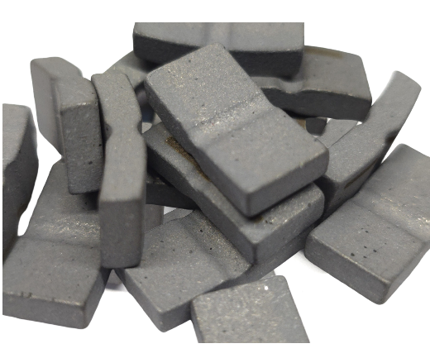 Данные при стендовых испытаниях: Диаметр тестируемой коронки - Ф132 мм/10 сегм. Используемый двигатель - CARDI T6 / 3,45 кВт. Обрабатываемый материал - Плита перекрытия М400 Армирование - Ф16/Ф18 в два слоя, Подача СОЖ - 1 л/мин. Глубина сверления одного отверстия - 200 мм. Сила тока при сверлении бетона (нагрузка) - 10/12 А. Сила тока при сверлении арматуры (нагрузка) - 15/17 А. Ср. скорость сверления одного отверстия - 5:30 мин. Ср. скорость сверления - 3,5 см/мин. Ср. ресурс коронки - 5,2 п.м.

Наименование по применяемым диаметрам | Рекомендуемые обороты на валу | Форма сегмента | Рекомендованная Стоимость
Сегмент SF-D70.S0 /16 x 4,0 x 8+2 R/ 25-28 | 1500 - 3500 об/мин | Прямая | 175.00 ₽
Сегмент SF-D70.00 /16 x 4,0 x 8+2 R/ 30-32 | 1800 - 3200 об/мин | Прямая
Сегмент SF-D70.01 /19 x 4,0 x 8+2 R/ 42-46 | 1000 - 2800 об/ мин | Прямая
Сегмент SF-D70.02 /20 x 4,0 x 9+2 S/ 52-56 | 0800 - 2000 об/мин | Прямая
Сегмент SF-D70.03 /20 x 4,0 x 9+2 S/ 62-76 | 0700 - 1800 об/мин | Прямая
Сегмент SF-D70.04 /20 x 4,0 x 9+2 S/ 82-92 | 0600 - 1200 об/мин | Прямая
Сегмент SF-D70.06 /20 x 4,0 x 9+2 S/ 102-126 | 0400 - 0900 об/мин | Прямая
Сегмент SF-D70.08 /20 x 4,0 x 9+2 S/ 132-172 | 0300 - 0650 об/мин | Прямая
Сегмент SF-D70.09 /20 x 4,5 x 9+2 S/ 182-225 | 0220 - 0520 об/мин | Прямая
Сегмент SF-D70.10 /20 x 5,0 x 9+2 S/ 250-600 | 0150 - 0250 об/мин | Прямая

Коронки Golz
Серия алмазных коронок для керноотборников GÖLZ по асфальту

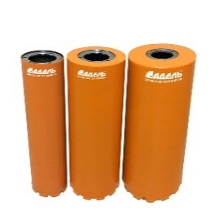 Серия GÖLZ | Назначение | Высверливание керна в асфальте, асфальтобетоне.

 | Оборудование | Керноотборники GÖLZ серии KB, мощностью 2,6 - 3,2 кВт.

 | Особенности | Форма сегментов "Домик" для лёгкого засверливания. Стабильная скорость сверления при высоком ресурсе.

 | Характеристики | Ресурс 12 м.п., Скорость 4,5 см/мин.

Диаметр | Количество сегментов | Размер сегментов | Прайс | Восстановление

Ø108 | 9 | Форма домик 24 х 3,5 х 11 | 9,600 ₽ | 4,635 ₽
Ø158 | 12 | Форма домик 24 х 4,0 х 11 | 13,800 ₽ | 6,180 ₽
Ø208 | 14 | Форма домик 24 х 4,0 х 11 | 17,600 ₽ | 7,210 ₽

Подрозетники
Алмазные классические коронки для подрозетников "Адель"

"Подрозетники" для сухого сверления с микроударом, серия DIAMOND HIT

Описание серии DH-D400 (бронза): Серия Diamond Hit DH-D400 разработана для двигателей с высокой энергией удара, преимущественно европейских брендов, мощностью от 1,8 до 4,0 кВт, таких как: CARDI DP2200 ME-16,Cardi DP3000 ME-17, WEKA DKS15SP-L, BAIER BDB 825. Идеально подходит для сверления плотного бетона и железобетона марки до М450. С лёгкостью справляется с более простыми материалами, такими как кирпич разной твердости и строительные блоки. Серия обладает более высокой стойкостью благодаря твёрдой матрице связки и прочным синтетическим алмазам высшего класса. Частые проблемы: При сверлении на оборудовании с низкой энергией удара и при сверлении "тяжелых" материалов типа бетонов M450 (B35) и выше наблюдается регулярное заполировывание режущей части сегмента, возможен перегрев и нарушение кристаллической решётки матрицы связки сегмента.
Рекомендуемое оборудование: Двигатели сухого сверления с функцией микроудара преимущественно европейских брендов, такие как : CARDI DP2200 ME-16,Cardi DP3000 ME-17, CARDI DP3500, WEKA DKS15 - SPL, WEKA DKS32, BAIER BDB 825, BAIER BDB 829, AGP DM62, AGP DD160 и пр.
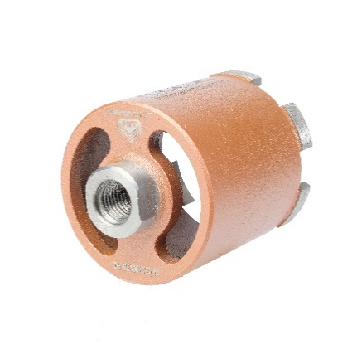 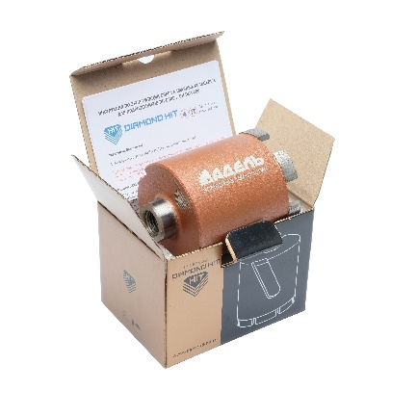 Данные при стендовых испытаниях: Диаметр тестируемой коронки - Ø72 мм/6 сегм. Используемый двигатель - BAIER BDB 825 / 1,8 кВт. (с микроударом) Обрабатываемый материал - ПАГ18 / М400. Армирование - Ø12 в каждом отверстии. Сухое сверление с микроударом. Глубина сверления одного отверстия - 70 мм. Ср. скорость сверления одного отверстия - 1:56 мин. Ср. скорость сверления - 4,5 см/мин. Ср. ресурс коронки - 6,3 п.м. = 90 подрозеточных отверстий.
Диаметр | Количество сегментов | Размеры сегментов | Глубина отверстия | Хвостовик | Рекомендуемые обороты на валу | Стоимость
Ø68 | 6 | 20 x 3,8 x 8+2 R | 70 мм. | М16 | 1200 - 2000 об/мин | 4,500 ₽
Ø72 | 6 | 20 x 3,8 x 8+2 R |  |  |  | 4,600 ₽
Ø82 | 7 | 20 x 3,8 x 8+2 R |  |  |  | 5,300 ₽
Ø82 Long | 7 | 20 x 3,8 x 8+2 R | 120 мм. |  |  | 5,800 ₽

Описание серии DH-D400 (чёрный): Серия DH-D400T разработана для сверления высоко абразивных материалов, таких как мягкий кирпич, газо и пенобетоны, низкомарочный бетон, железобетон марки до М300. Серия может использоваться на любых двигателях с функцией микроудара. Сегменты данной серии обладают более твердой связкой, специально созданной для сверления высоко абразивных материалов, которые сильно изнашивают алмазный слой обычных сегментов.
Рекомендуемое оборудование: Подходит для любых двигателей с функцией микроудара.
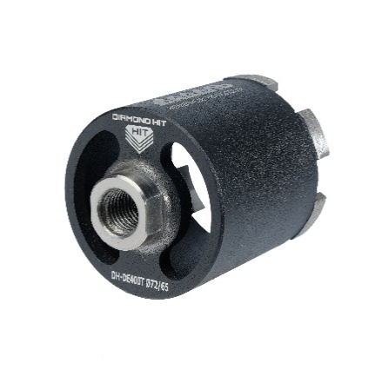 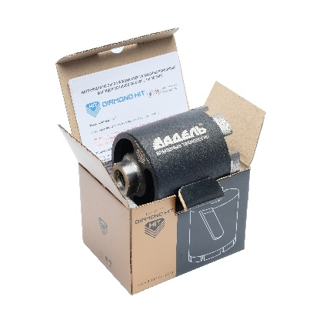 Данные при стендовых испытаниях: Диаметр тестируемой коронки - Ø72 мм/6 сегм. Используемый двигатель - BAIER BDB 825 / 1,8 кВт. (с микроударом) Обрабатываемый материал - ПАГ18 / М400. Армирование - Ø12 в каждом отверстии. Сухое сверление с микроударом. Глубина сверления одного отверстия - 70 мм. Ср. скорость сверления одного отверстия - 2:35 мин. Ср. скорость сверления - 3,5 см/мин. Ср. ресурс коронки - 8,4 п.м. = 120 подроз-ых отверстий.
Диаметр | Количество сегментов | Размеры сегментов | Глубина отверстия | Хвостовик | Рекомендуемые обороты на валу | Стоимость
Ø68 | 6 | 20 x 3,8 x 8+2 R | 70 мм. | М16 | 1200 - 2000 об/мин | 4,500 ₽
Ø72 | 6 | 20 x 3,8 x 8+2 R |  |  |  | 4,600 ₽
Ø82 | 7 | 20 x 3,8 x 8+2 R |  |  |  | 5,300 ₽
Ø82 Long | 7 | 20 x 3,8 x 8+2 R | 120 мм. |  |  | 5,800 ₽

Описание серии DH-D525 (синий): Серия DH-D525 была разработана для двигателей с низкой и средней энергией удара, мощностью от 1.4 до 2,6 кВт, преимущественно Китайских брендов, таких как: Cayken; Crown 32072 DH; Milwaukee DD2 160XE; Jindu; BYCON DB -132; BYCON DB 202D;. и подобных. Серия обладает средней твердостью связки и стойкими синтетическими алмазами высшего класса. Отлично справляется с высоким армированием и практически не требует вскрытия алмазного слоя сегмента. Подходит для сверления низко абразивных, высокомарочных железобетонов марочность от М350 до М600.
Рекомендуемое оборудование: Двигатели сухого сверления с функцией микроудара (малой энергией удара), преимущественно китайских брендов, таких как: Cayken 916; Crown 32072 DH; Milwaukee DD2 160XE; Jindu 05; BYCON DB -132; BYCON DB 202D
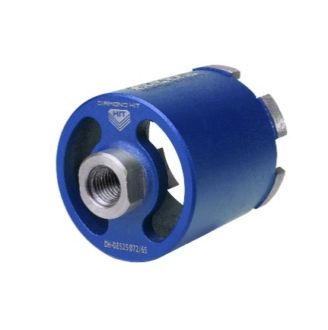 Данные при стендовых испытаниях: Диаметр тестируемой коронки - Ø72 мм/6 сегм. Используемый двигатель - DH-M1 / 1,8 кВт. (с микроударом) Обрабатываемый материал - ПАГ18 / М400. Армирование - Ø12 в каждом отверстии. Сухое сверление с микроударом. Глубина сверления одного отверстия - 70 мм. Ср. скорость сверления одного отверстия - 1:40 мин. Ср. скорость сверления - 5 см/мин. Ср. ресурс коронки - 4,9 п.м. = 70 подроз-ых отверстий.
Диаметр | Количество сегментов | Размеры сегментов | Глубина отверстия | Хвостовик | Рекомендуемые обороты на валу | Стоимость
Ø68 | 6 | 20 x 4,0 x 9+2 S | 70 мм. | М16 | 1200 - 2000 об/мин | 4,100 ₽
Ø72 | 6 | 20 x 4,0 x 9+2 S |  |  |  | 4,200 ₽
Ø82 | 7 | 20 x 4,0 x 9+2 S |  |  |  | 4,800 ₽
Ø82 Long | 7 | 20 x 4,0 x 9+2 S | 120 мм. |  |  | 5,300 ₽

"Подрозетники" для сухого сверления без функции микроудара
Описание серии Super Fast (небесный): Super Fast для подрозетников - это ограниченная версия сегментов исключительно для сухого сверления среднеабразивных материалов без применения функции микроудара. Изготавливаются в форме "бабочка" на "подрозетниках" Ф68 мм., Ф72 мм., Ф82 мм. Матрица связки сегментов относится к мягкой, сегменты не подвержены к "заполировыванию". Рекомендуется использование при сверлении бетонов/железобетонов с армированием не более Ø 18 мм., а также различных кирпичей и блоков марочностью от М250 до М400.
Рекомендуемое оборудование: Сетевые дрели и двигатели алмазного сверления в безударном режиме мощностью от 1,2 - 2,6 кВт. Допускается использование на перфораторах в режиме сверления мощностью 850 - 950 Вт. В материалах марочностью до М300
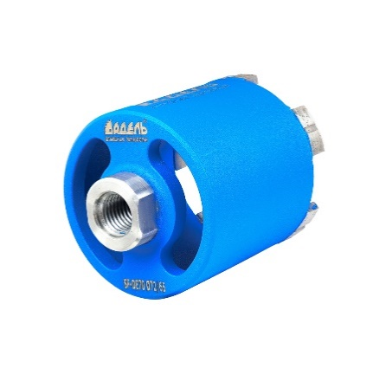 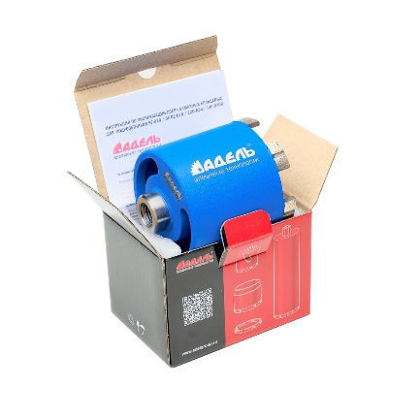 Данные при стендовых испытаниях: Диаметр тестируемой коронки - Ø72 мм/5 сегм. Используемый двигатель - DH-M1 / 1,5 кВт. (без удара) Обрабатываемый материал - ПАГ18 / М400. Армирование - Ø12 в каждом отверстии. Сухое сверление без удара. Глубина сверления одного отверстия - 70 мм. Ср. скорость сверления одного отверстия - 3 мин. Ср. скорость сверления - 2,4 см/мин. Ср. ресурс коронки - 4 п.м. = 60 подрозеточных отверстий.
Диаметр | Количество сегментов | Размеры сегментов | Глубина отверстия | Хвостовик | Рекомендуемые обороты на валу | Стоимость
Ø68 | 5 | 20 x 4,0 x 9+2 S | 70 мм. | М16 | 1200 - 2000 об/мин | 3,600 ₽
Ø72 | 5 | 20 x 4,0 x 9+2 S |  |  |  | 3,700 ₽
Ø82 | 6 | 20 x 4,0 x 9+2 S |  |  |  | 4,300 ₽
Ø82 Long | 6 | 20 x 4,0 x 9+2 S | 120 мм. |  |  | 4,800 ₽

Описание серии HammerDrill BC-D50 (лакированный): Коронки алмазные серии HammerDrill BC-D50 были разработаны специально для сверления железобетона, бетона и прочих плотных материалов марочностью М250 - М400. Матрица связки сегментов и используемые алмазы подобраны с учётом линейной скорости вращения вала на большинстве перфораторах и их мощности. Данные сегменты отличаются повышенной мягкостью связки и разрабатывались для быстрого и эффективного сверления бетонов с армированием до Ø 16 мм. "Подрозетники" могут поставляются как в комплекте с Переходником SDS plus с центрирующим сверлом, так и без.
Рекомендуемое оборудование: Преимущественно рекомендуется использовать на перфораторах в режиме сверления мощностью 850 - 1000 Вт. В материалах железобетонах и прочих материалов марочностью до М400 и армированием не более Ø 16 мм.
Данные при стендовых испытаниях: Диаметр тестируемой коронки - Ø72 мм/4 сегм. Используемый перфоратор - Makita / 950 Вт. (без удара) Обрабатываемый материал - ПАГ18 / М400. Армирование - Ø12 в каждом отверстии. Сухое сверление без удара. Глубина сверления одного отверстия - 70 мм. Ср. скорость сверления одного отверстия - 2 мин. Ср. скорость сверления - 2,9 см/мин. Ср. ресурс коронки - 3,5 п.м. = 50 подрозеточных отверстий.
Диаметр | Количество сегментов | Размеры сегментов | Глубина отверстия | Хвостовик | Рекомендуемые обороты на валу | Стоимость Без SDS+/Ком-кт
Ø68 | 4 | 24 x 4,0 x 9+2 S | 70 мм. | М16 | 1000 - 1300 об/мин | 2800 / 3200 руб.
Ø72 | 4 | 24 x 4,0 x 9+2 S |  |  |  | 2900 / 3300 руб.
Ø82 | 5 | 24 x 4,0 x 9+2 S |  |  |  | 3400 / 3700 руб.

Резьбовые подрозетники "DOUBLE"
Резьбовые подрозетники - система "DOUBLE"
Описание системы "DOUBLE": Данная система была создана для профессионального электромонтажа, а именно серийного сверления отверстий для установки подрозетников и устройства внутренних ниш для электрощитов. Техническое решение данной системы крайне простое и в тоже время очень надёжное, универсальное и финансово оптимизированное. Подрозетники "DOUBLE" - это набор из двух элементов, которые представляют собой: - Основной корпус с хвостовиком 1¼ и внутренней резьбовой частью. - Сменные модули с разными сериями алмазных сегментов с ответной внешней резьбовой частью модуля.
Преимущества системы: 1. Используя систему "DOUBLE" пользователь получает возможность быстрого и простого подбора оптимального сменного модуля, в качестве режущего элемента набора для сверления конкретного материала. От твёрдого низкоабразивного до мягкого! 2. Пользователь получает возможность быстро и просто установить новый режущий модуль в случае износа старого и съэкономить драгоценное время! 3. Пользователь оптимизирует свои затраты каждый раз, как приобретает новый сменный модуль. Стоимость сменного модуля значительно меньше в сравнении с новым классическим "подрозетником". Разница составляет 26%. 4. Пользователь получает возможность организовывать более глубокие отверстия, до 120 мм, без использования удлинителей, что делает систему "DOUBLE" более универсальной и решает большой круг постоянно возникающих задач при профессиональном электромонтаже.
Надежность системы: 1. Детали набора изготавливаются из качественной конструкционной углеродистой стали "Ст.30", используемой в промышленности для производства деталей, работающих под нагрузкой, таких как валы, рычаги, муфты и цилиндры, а также крепежных изделий для трубопроводов в энергетике. 2. Надежность резьбового соединения обеспечивает трапециевидная (или метрическая трапецеидальная) резьба. Такой вид резьбы применяется в механизмах, таких как станки, прессы, домкраты и подъёмные механизмы. Она выдерживает высокие нагрузки и равномерно распределяет их. 3. Для простоты откручивания предусмотренно использование тефлоновой фум ленты. Это решение обспечивает эффект скольжения при откручивании и препятствует попаданию шлама (пыли) в межвитковое пространство в процессе сверления. 4. Для удобства демонтажа режущей части в сменных модулях предусмотрены специальные отверстия Ø 10 мм. для организации упора любой подходящей деталью, например шестигранником, арматурой или отверткой. 5. Гарантированное количество замен сменного модуля - от 15 циклов до полного стирания режущих элементов.
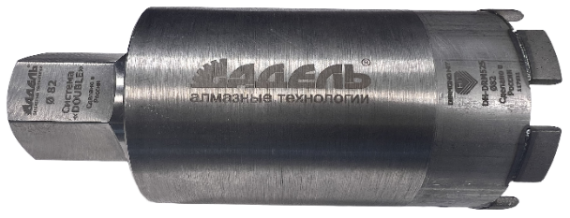
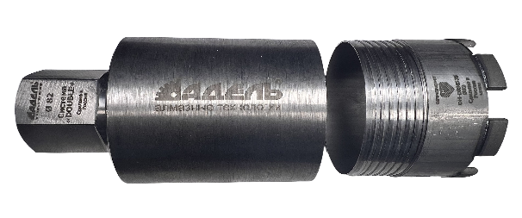
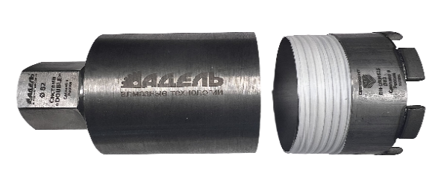
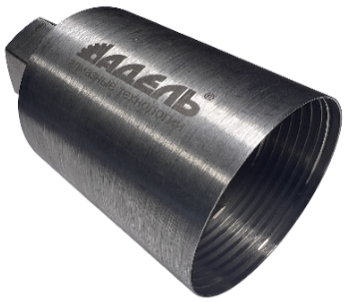
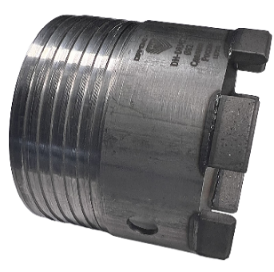

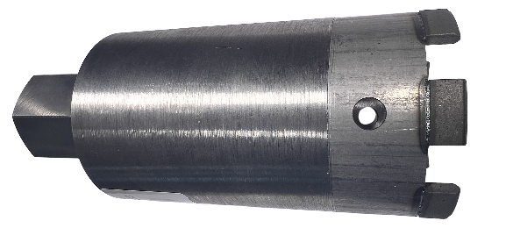

Серия | Диаметр | Кол-во сег-ов | Размер сегмента ДхШхВ | Рекомедуемые обороты двигателя | Цена набора в сборе | Цена модуля | Цена Корпуса
DH-D400 | Ø72 | 6 | 20х3,8х10 R | 1200 - 2000 об/мин | 4,600 ₽ | 3,400 ₽ | 1,700 ₽
 | Ø82 | 7 | 20х3,8х10 R |  | 5,400 ₽ | 4,100 ₽ | 1,900 ₽
DH-D525 | Ø72 | 6 | 20х4,0х11 S | 1200 - 2000 об/мин | 4,500 ₽ | 3,200 ₽ | 1,700 ₽
 | Ø82 | 7 | 20х4,0х11 S |  | 5,300 ₽ | 3,900 ₽ | 1,900 ₽
Super Fast | Ø72 | 5 | 20х4,0х11 S | 1200 - 2000 об/мин | 3,900 ₽ | 2,600 ₽ | 1,700 ₽
 | Ø82 | 6 | 20х4,0х11 S |  | 4,600 ₽ | 3,200 ₽ | 1,900 ₽
SP-6110 | Ø72 | 4 | 20х4,0х11 S | 2000 об/мин | 3,500 ₽ | 2,100 ₽ | 1,700 ₽
 | Ø82 | 5 | 20х4,0х11 S |  | 4,200 ₽ | 2,700 ₽ | 1,900 ₽

Монтажный набор ТРИАДА
Монтажный набор "ТРИАДА"
Описание системы "ТРИАДА": Система "ТРИАДА" была создана для профессиональных монтажникок систем кондиционирования, а именно для устройства отврестия трассы кондиционера. Техническое решение данной системы крайне простое и в тоже время очень надёжное, универсальное и финансово оптимизированное. Система "ТРИАДА" - это набор из девяти элементов, которые представляют собой: - Резьбовой фланец корпуса с хвостовиком 1¼ и внутренней резьбовой частью, в количестве двух штук. - Сменные модули с разными сериями сегментов с ответной внешней резьбовой частью, в количестве трёх штук. - Резьбовой модульный удлинитель, в количестве двух штук. - Тефлоновая фум лента. - Угловой шестигранник Ø 8мм.
Преимущества системы: 1. Используя систему "ТРИАДА" пользователь получает возможность быстрого и простого подбора оптимального сменного модуля, в качестве режущего элемента набора для сверления конкретного материала. От твёрдого низкоабразивного до мягкого! 2. Пользователь получает возможность быстро и просто установить новый режущий модуль в случае износа старого и съэкономить драгоценное время! 3. Пользователь оптимизирует свои затраты каждый раз, как приобретает новый сменный модуль. Стоимость сменного модуля значительно меньше в сравнении с новой коронкой. Разница составляет до 47%. 4. Пользователь получает возможность организовывать более глубокие отверстия, до 730 мм, без использования дополнительнеых удлинителей, что делает систему "ТРИАДА" более универсальной и решает большой круг постоянно возникающих задач при профессиональном монтаже систем кондиционирования. Более того, при необходимости, докупив отдельно модульный удлинитель, появляется возможность организовывать отверстия значительно большей глубины. 5. Пользователь получает возможность собрать заходную коронку с глубиной сверления 70 мм. Стоя на стремянке, на вытянутых руках, с такой заходной коронкой очень удобно и быстро задать необходимый угол в 3° уклона.
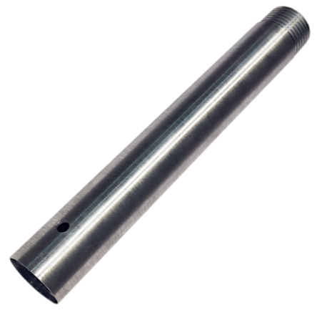
Надежность системы: 1. Детали набора изготавливаются из качественной конструкционной углеродистой стали "Ст.30", используемой в промышленности для производства деталей, работающих под нагрузкой, таких как валы, рычаги, муфты и цилиндры, а также крепежные изделия для трубопроводов в энергетике. 2. Надежность резьбового соединения обеспечивает трапециевидная (или метрическая трапецеидальная) резьба. Такой вид резьбы применяется в механизмах, таких как станки, прессы, домкраты и подъёмные механизмы. Она выдерживает высокие нагрузки и равномерно распределяет их. 3. Для простоты откручивания предусмотренно использование тефлоновой фум ленты, которая входит в состав набора. Это решение обспечивает эффект скольжения при откручивании и препятствует попаданию шлама (пыли) в межвитковое пространство в процессе сверления. 4. Для удобства демонтажа режущей части в сменных модулях предусмотрены специальные отверстия Ø 10 мм. для организации упора любой подходящей деталью, например шестигранником, арматурой или отверткой. Уголовой шестигранник Ø8 мм., L 155 мм., также присутствует в составе набора. 5. Гарантированное количество замен сменного модуля - от 15 циклов до полного стирания режущих элементов.
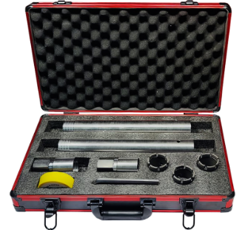

Серия | Количество сегментов | Размер сегментов | Реком-ые обороты двигателя | Цена
Монтажный набор "ТРИАДА - МИКРОУДАР" | - | - | 1500 - 3000 об/мин | 20,000.00 ₽
Резьбовой сменный модуль DH-D400 Ø052/0065.05 | 5 | 20х3,8х10 R |  | 3,000.00 ₽
Резьбовой сменный модуль DH-D400Т Ø052/0065.05 | 5 | 20х3,8х10 R |  | 3,000.00 ₽
Резьбовой сменный модуль DH-D525 Ø052/0065.05 | 5 | 20х4,0х11 S |  | 2,800.00 ₽
Резьбовой модульный удлинитель Ø050/0350х2,6 | - | - | - | 1,400.00 ₽
Резьбовой модульный фланец Ø050/0100х2,6.1¼ (ГАЙКА) | - | - | - | 1,200.00 ₽

Монтажный набор "ТРИАДА - Сухое сверление" | - | - | 0800 - 2000 об/мин | 17,000.00 ₽
Резьбовой сменный модуль SF - D70 Ø052/0065.05 | 5 | 20х4,0х11 S |  | 2,700.00 ₽
Резьбовой сменный модуль SP - 6110 Ø052/0065.04 | 4 | 20х4,0х11 S |  | 2,200.00 ₽
Резьбовой модульный удлинитель Ø050/0350х2,6 | - | - | - | 1,400.00 ₽
Резьбовой модульный фланец Ø050/0100х2,6.1¼ (ГАЙКА) | - | - | - | 1,200.00 ₽

Коронки DIAMOND HIT
Алмазные коронки DIAMOND HIT. Серия DH-D400 для сухого сверления с функцией микроудара
Описание DH-D400 (бронза): Серия Diamond Hit DH-D400 разработана для двигателей с высокой энергией удара, преимущественно европейских брендов, мощностью от 1,8 до 4,0 кВт, таких как: CARDI DP2200 ME-16,Cardi DP3000 ME-17, WEKA DKS15SP-L, BAIER BDB 825 и пр. Идеально подходит для сверления плотного бетона и железобетона марки до М450. С лёгкостью справляется с более простыми материалами, такими как кирпич разной твердости и строительные блоки. Серия обладает более высокой стойкостью благодаря твёрдой матрице связки и прочным синтетическим алмазам высшего класса.
Рекомендуемое оборудование: Двигатели сухого сверления с функцией микроудара преимущественно европейских брендов, такие как : CARDI DP2200 ME-16,Cardi DP3000 ME-17, CARDI DP3500, WEKA DKS15 - SPL, WEKA DKS32, BAIER BDB 825, BAIER BDB 829, AGP DM62, AGP DD160 и пр.
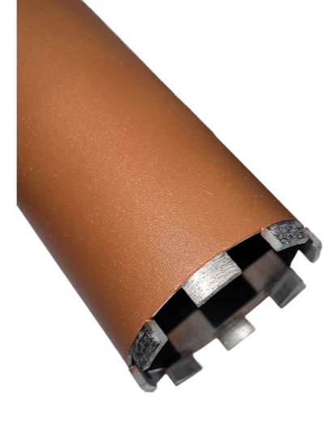 Данные при стендовых испытаниях: Диаметр тестируемой коронки - Ø52 мм/5 сегм. Используемый двигатель - CARDI DP3000 ME-17 / 3,0 кВт. (двигатель с микроударом) Обрабатываемый материал - Плита перекрытия М400 Армирование - Ф16/Ф18 в два слоя. В сухую с микроударом. Глубина сверления одного отверстия - 200 мм. Сила тока при сверлении бетона (нагрузка) - 6/9 А. Сила тока при сверлении арматуры (нагрузка) - 11/14 А. Ср. скорость сверления одного отверстия - 3:47 мин. Ср скорость сверления - 5,3 см/мин. Ср. ресурс коронки - 6,1 п.м.
Диаметр | Кол-во сег-ов | Радиус сег-ов | Размер сегмента ДхШхВ | Рекомендуемые обороты двигателя | Цена L450 мм | Цена L900 мм | Модуль DH DRM G30 | Восстановление модулем
25 | 3 | R S0 | 16х3,8х10 | 1500 - 3000 об/мин | 3,400 ₽ | 6,000 ₽ | - | -
28 | 3 |  |  |  | 3,400 ₽ | 6,300 ₽ | 1,700 ₽ | 1,800 ₽
30 | 4 | R 00 | 16х3,8х10 |  | 3,900 ₽ | 6,800 ₽ | - | -
32 | 4 |  |  |  | 3,900 ₽ | 6,800 ₽ | 2,200 ₽ | 2,400 ₽
36 | 4 |  |  |  | 4,000 ₽ | 7,000 ₽ | 2,300 ₽ | 2,500 ₽
42 | 4 | R 01 | 19х3,8х10 |  | 4,200 ₽ | 7,300 ₽ | 2,300 ₽ | 2,500 ₽
46 | 4 |  |  |  | 4,200 ₽ | 7,300 ₽ | 2,400 ₽ | 2,500 ₽
52 | 5 | R 02 | 20х3,8х10 |  | 4,700 ₽ | 7,900 ₽ | 2,900 ₽ | 3,100 ₽
56 | 5 |  |  |  | 4,800 ₽ | 8,300 ₽ | - | -
62 | 6 | R 03 | 20х3,8х10 | 1200 - 2000 об/мин | 5,500 ₽ | 9,100 ₽ | 3,400 ₽ | 3,700 ₽
72 | 6 |  |  |  | 6,400 ₽ | 10,400 ₽ | 3,500 ₽ | 3,700 ₽
76 | 7 |  |  |  | 6,500 ₽ | 10,600 ₽ | - | -
82 | 8 | R 04 | 20х3,8х10 |  | 7,200 ₽ | 11,400 ₽ | 3,900 ₽ | 4,300 ₽
92 | 8 |  |  |  | 7,500 ₽ | 12,100 ₽ | 4,600 ₽ | 5,000 ₽
102 | 8 | R 06 | 20х3,8х10 | 0800 - 1200 об/мин | 7,700 ₽ | 12,400 ₽ | 5,100 ₽ | 5,500 ₽
112 | 8 |  |  |  | 8,000 ₽ | 13,700 ₽ | 5,200 ₽ | 5,600 ₽
122 | 9 |  |  |  | 8,800 ₽ | 14,800 ₽ | 5,700 ₽ | 6,200 ₽
127 | 9 |  |  |  | 8,900 ₽ | 15,000 ₽ | - | -
132 | 10 |  |  |  | 9,600 ₽ | 15,800 ₽ | 5,800 ₽ | 6,200 ₽
142 | 11 |  |  |  | 10,900 ₽ | 18,900 ₽ | 6,400 ₽ | 6,900 ₽
152 | 12 | R 08 | 20х4,3х10 |  | 12,100 ₽ | 20,900 ₽ | 7,100 ₽ | 7,600 ₽
162 | 13 |  |  |  | 13,200 ₽ | 22,600 ₽ | 7,200 ₽ | 7,700 ₽
172 | 14 | R 09 | 20х4,3х10 | 0500 - 0600 об/мин | 15,600 ₽ | 26,800 ₽ | 7,800 ₽ | 8,300 ₽
182 | 15 |  |  |  | 16,700 ₽ | 28,600 ₽ | 8,200 ₽ | 8,600 ₽
200 | 16 |  |  |  | 18,400 ₽ | 31,400 ₽ | 9,000 ₽ | 9,400 ₽
225 | 18 |  |  |  | 22,700 ₽ | 38,900 ₽ | - | -
250 | 20 |  |  |  | 24,900 ₽ | 42,200 ₽ | - | -
270 | 21 | R 10 | 20х4,5х10 | 0150 - 0250 об/мин | 25,800 ₽ | 44,100 ₽ | - | -
300 | 22 |  |  |  | 27,900 ₽ | 47,100 ₽ | - | -
Алмазные коронки DIAMOND HIT. Серия DH-D525 для сухого сверления с функцией микроудара
Описание DH-D525 (синий): Серия DH-D525 была разработана для двигателей с низкой и средней энергией удара, мощностью от 1.4 до 2,6 кВт, преимущественно Китайских брендов, таких как: Cayken; Crown 32072 DH; Milwaukee DD2 160XE; Jindu; BYCON DB -132; BYCON DB 202D;. и подобных. Серия обладает средней твердостью связки и стойкими синтетическими алмазами высшего класса. Отлично справляется с высоким армированием и практически не требует вскрытия алмазного слоя сегмента. Подходит для сверления низко абразивных, высокомарочных железобетонов марочность от М350 до М600.
Рекомендуемое оборудование: Двигатели сухого сверления с функцией микроудара (малой энергией удара), преимущественно китайских брендов, таких как: Cayken 916; Crown 32072 DH; Milwaukee DD2 160XE; Jindu 05; Bycon DB -132; BYCON DB 202D.
Данные при стендовых испытаниях: Диаметр тестируемой коронки - Ø52 мм/5 сегм. Используемый двигатель - Cayken 916 / 2,3 кВт. (двигатель с микроударом) Обрабатываемый материал - Плита перекрытия М400 Армирование - Ф16/Ф18 в два слоя. В сухую с микроударом. Глубина сверления одного отверстия - 200 мм. Сила тока при сверлении бетона (нагрузка) - 6/9 А. Сила тока при сверлении арматуры (нагрузка) - 11/14 А. Ср. скорость сверления одного отверстия - 3:20 мин. Ср скорость сверления - 6,2 см/мин. Ср. ресурс коронки - 3,6 п.м.
Диаметр | Кол-во сег-ов | Радиус сег-ов | Размер сегмента ДхШхВ | Рекомендуемые обороты двигателя | Цена L450 мм | Цена L900 мм | Модуль DH DRM G30 | Восстановление модулем
25 | 3 | R S0 | 16х4,0х10 | 1500 - 3000 об/мин | 3,200 ₽ | 5,600 ₽ | - | -
...

Кольцевые коронки BC R
Cерия алмазных коронок "Адель" BCR Premium
Соединение 1/2 ", 1 1/4"

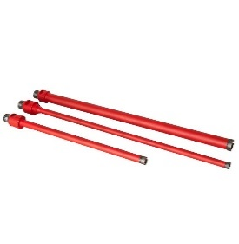 Серия BC R Кольцевые | Назначение | Бетон, железобетон с любой степенью армирования

 | Оборудование | Сверлильные установки мощностью от 1,5 - 3,0 кВт

 | Особенности | Отличается высокой скоростью сверления и плавностью прохождения слоёв армирования

 | Характеристики | Средний ресурс 3 м.п., Скорость 2 см/мин.
...

Коронки BKF 500
Алмазные коронки для "мокрого" сверления Адель BKF 500
Описание: BF 500 - это сегменты Премиального класса. Основной компонент матрицы связки сегмента является кобальт (Co), который обеспечивает высокие эксплуатационные характеристики и эффект "скольжения" в процессе сверления. Мульти фракционная комбинаторика алмазов позволяет крайне эффективно справляться с высоким содержанием железа в отверстии, при этом сохраняя стабильную режущую способность, не требующая вскрытия алмазного слоя. Данная серия идеально подходит под профессиональные двигатели Европейских брендов, такие как Weka, Dr.Bender, Hilti, Tyrolit, Cardi и пр.
Рекомендуемое оборудование: Двигатели алмазного бурения мощностью от 3,2 - 4,2 кВт. Также допустимо использование на азиатских двигателях, скорости которых смещены в большую сторону по отношению к европейскому оборудованию.
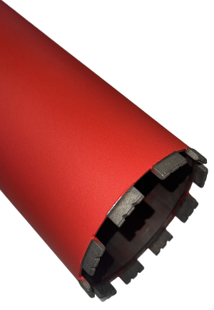 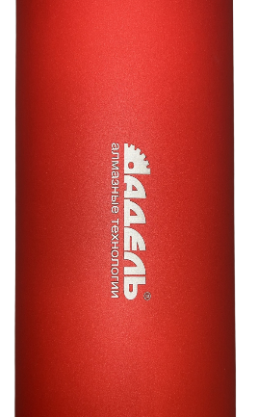 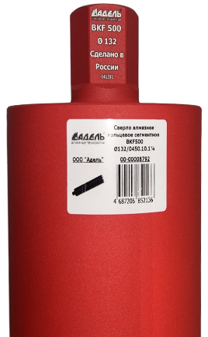 Данные при стендовых испытаниях: Диаметр тестируемой коронки - Ф132 мм/10 сегм. Используемый двигатель - Cardi T6 / 3,45 кВт. Обрабатываемый материал - Плита перекрытия М400 Армирование - Ф16/Ф18 в два слоя, Подача СОЖ - 1 л/мин. Глубина сверления одного отверстия - 200 мм. Сила тока при сверлении бетона (нагрузка) - 10/12 А. Сила тока при сверлении арматуры (нагрузка) - 15/17 А. Ср. скорость сверления одного отверстия - 4:13 мин. Ср. скорость сверления - 4,7 см/мин. Ср. ресурс коронки - 9,35 п.м.

Диаметр | Кол-во сег-ов | Радиус сег-ов | Размер сегмента ДхШхВ | Рекомендуемые обороты двигателя | Цена L450 мм | Цена до L900 мм
25 | 3 | RS0 | 16х3,5х10 R | 1500 - 3500 об/мин | 3,400 ₽ | 5,500 ₽
28 | 3 |  | 16х3,5х10 R |  | 3,400 ₽ | 5,700 ₽
30 | 4 | R00 | 16х3,5х10 R | 1800 - 3200 об/мин | 4,000 ₽ | 6,300 ₽
32 | 4 |  | 16х3,5х10 R |  | 4,000 ₽ | 6,300 ₽
36 | 4 |  | 16х3,5х10 R |  | 4,100 ₽ | 6,500 ₽
42 | 5 | R01 | 19х3,5х10 R | 1000 - 2800 об/ мин | 4,200 ₽ | 6,700 ₽
46 | 5 |  | 19х3,5х10 R |  | 4,200 ₽ | 6,800 ₽
52 | 5 | R02 | 24х3,5х11 S | 0800 - 2000 об/мин | 4,800 ₽ | 7,400 ₽
...

Коронки BKF 829
Алмазные коронки для "мокрого" сверления Адель BKF - 829
Описание: BF 829 - сегменты для сверления бетона/ железобетона любой степени армирования с применением СОЖ. Данная серия относится к линейке средней ценовой группы. Разрабатывалась на замену старой версии "BC U60". Сегмент BF 829 сделан на материалах российского производства, что обеспечивает бесперебойность и стабильность производства. Сегмент обладает достаточно высокими режущими свойствами. Ресурс при этом достигает средних показателей в районе 7 м.п. Рецептура сегмента ближе к мягкой матрице и имеет запас режущей способности на плотных и тяжело армированных материалах.
Рекомендуемое оборудование: Двигатели алмазного бурения мощностью от 2,2 - 3,4 кВт. Также допустимо использование на азиатских двигателях, скорости которых смещены в большую сторону по отношению к европейскому оборудованию.
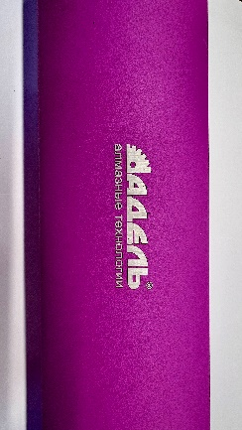 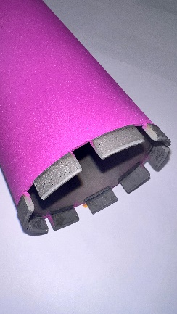 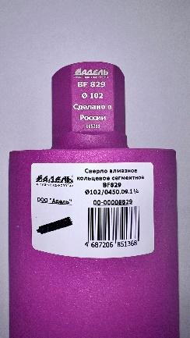 Данные при стендовых испытаниях: Диаметр тестируемой коронки - Ф132 мм/10 сегм. Используемый двигатель - Cardi T6 / 3,45 кВт. Обрабатываемый материал - Плита перекрытия М400 Армирование - Ф16/Ф18 в два слоя, Подача СОЖ - 1 л/мин. Глубина сверления одного отверстия - 200 мм. Сила тока при сверлении бетона (нагрузка) - 10/12 А. Сила тока при сверлении арматуры (нагрузка) - 15/17 А. Ср. скорость сверления одного отверстия - 4:28 мин. Ср скорость сверления - 4,48 см/мин. Ср. ресурс коронки - 7,4 п.м.

Диаметр | Кол-во сег-ов | Радиус сег-ов | Размер сегмента ДхШхВ | Рекомендуемые обороты двигателя | Цена L450 мм | Цена до L900 мм
25 | 3 | RS0 | 16х4,0х10 R | 1500 - 3500 об/мин | 3,100 ₽ | 5,100 ₽
28 | 3 |  | 16х4,0х10 R |  | 3,100 ₽ | 5,300 ₽
30 | 4 | R00 | 16х4,0х10 R | 1800 - 3200 об/мин | 3,600 ₽ | 5,800 ₽
32 | 4 |  | 16х4,0х10 R |  | 3,600 ₽ | 5,800 ₽
36 | 4 |  | 16х4,0х10 R |  | 3,700 ₽ | 6,000 ₽
42 | 5 | R01 | 19х4,0х10 R | 1000 - 2800 об/ мин | 3,800 ₽ | 6,200 ₽
46 | 5 |  | 19х4,0х10 R |  | 3,800 ₽ | 6,300 ₽
52 | 5 | R02 | 24х3,5х11 S | 0800 - 2000 об/мин | 4,300 ₽ | 6,800 ₽
...

Коронки SF-D70
Алмазные коронки для "мокрого" сверления Адель Super Fast - D70
Описание: SF-D70 - универсальные сегменты для сверления бетона/железобетона любой степени армирования, натурального камня и прочих малоабразивных материалов с применением СОЖ. Особенно рекомендуется использование в прочных и сверхпрочных бетонах, марочностью более М450, а также в бетонах с высоким содержанием армирования. Универсальность данных сегментов заключается в широком диапазоне обрабатываемых материалов и двигателей алмазного сверления, как по мощности, так и оборотам на валу. Сегмент SF-D70 сделан на российских материалах, что обеспечивает бесперебойность и стабильность производства.
Рекомендуемое оборудование: Двигатели алмазного бурения мощностью от 1,5 - 3,4 кВт. Рекомендовано к использованию на азиатских двигателях, скорости которых смещены в большую сторону по отношению к европейскому оборудованию.
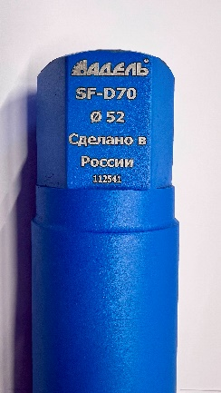 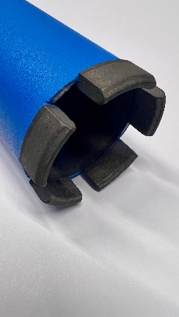 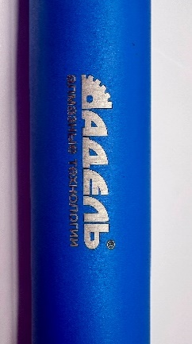 Данные при стендовых испытаниях: Диаметр тестируемой коронки - Ф132 мм/10 сегм. Используемый двигатель - Cardi T6 / 3,45 кВт. Обрабатываемый материал - Плита перекрытия М400 Армирование - Ф16/Ф18 в два слоя, Подача СОЖ - 1 л/мин. Глубина сверления одного отверстия - 200 мм. Сила тока при сверлении бетона (нагрузка) - 10/12 А. Сила тока при сверлении арматуры (нагрузка) - 15/17 А. Ср. скорость сверления одного отверстия - 5:30 мин. Ср скорость сверления - 3,5 см/мин. Ср. ресурс коронки - 5,2 п.м.

Диаметр | Кол-во сег-ов | Радиус сег-ов | Размер сегмента ДхШхВ | Рекомендуемые обороты двигателя | Цена L450 мм | Цена до L900 мм
25 | 3 | RS0 | 16х4,0х10 R | 1500 - 3500 об/мин | 3,000 ₽ | 5,000 ₽
28 | 3 |  | 16х4,0х10 R |  | 3,000 ₽ | 5,100 ₽
30 | 4 | R00 | 16х4,0х10 R | 1800 - 3200 об/мин | 3,500 ₽ | 5,600 ₽
32 | 4 |  | 16х4,0х10 R |  | 3,500 ₽ | 5,600 ₽
36 | 4 |  | 16х4,0х10 R |  | 3,600 ₽ | 5,800 ₽
42 | 5 | R01 | 19х4,0х10 R | 1000 - 2800 об/ мин | 3,700 ₽ | 6,000 ₽
46 | 5 |  | 19х4,0х10 R |  | 3,700 ₽ | 6,100 ₽
52 | 5 | R02 | 20х4,0х11 S | 0800 - 2000 об/мин | 4,200 ₽ | 6,600 ₽
...

Сухорезы
Круги алмазные отрезные для сухой резки
Круги алмазные отрезные с лазерной наваркой сегментов (Тип L)

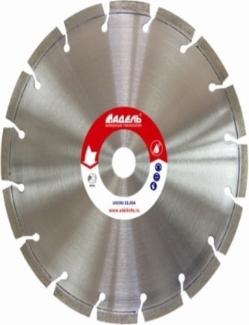 | Диски представляют собой литую высокопрочную основу, к которой приварены алмазные сегменты при помощи лазерной сварки, что обеспечивает максимальную прочность и надежность при работе. Изготовлен на высокотехнологичном оборудовании и отвечает всем стандартам качества. Данный тип дисков возможно использовать как при сухой резке, так и с охлаждением. Важно при резке без охлаждения поддерживать линейную скорость инструмента в зоне реза в пределах 60 —80 м/с. При использовании водяного охлаждения, линейную скорость инструмента в зоне реза необходимо снизить до 25 —50 м/с, что позволит на порядок повысить ресурс инструмента. Наличие широких пазов между сегментами для подачи воды увеличивают срок службы дисков.
...

